@기준점성과표
■ 지적측량 시행규칙 [별지 제35호서식]

 |  | [ ]지적삼각보조점 |  |  |  |  | 성과표
 |  | [■]지적도근점
 |  |  |  |  |  |  |  |  |  | (앞쪽)
[ ]지적삼각보조점 | 번호 | 2365번 | 도선 등급 |  | 등 | 도선명 | 도선 | 표지재질
[■]지적도근점
소재지 | 번지 |  |  |  |  |  | 지적도·임야도의 번호 |  |  | 호

설치 및 재설치 | 좌표(단위: m) |  |  |  |  |  | 경도와 위도
연월일 | X |  |  |  | Y |  | B |  | L
2024년 12월 09일 | 515152.23 |  |  |  | 221115.19
 |  |  |  |  |  |  | 37 11 52.2689 |  | 127 18 22.1361
년 월 일

년 월 일

직각좌표계 원점명 | 세계측지계(중부) |  |  |  |  |  | 표고(단위: m) |  | 150.412

위치의 약도 |  |  |  |  |  | 근경사진

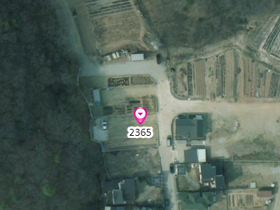
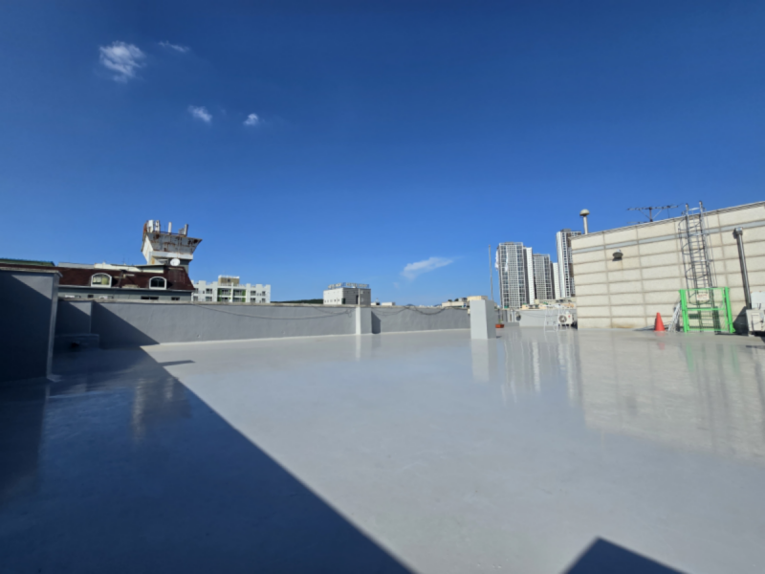

조사연월일 | 조사자 |  |  |  |  | 조사내용
 |  |  |  |  |  | (지적삼각보조점 및 지적도근점표지의 망실 유무, 사고 원인, 경계의 부합 여부 등을 적습니다)
 | 직위 |  |  | 성명
2024년 12월 09일 | 국토정보직 4급 |  |  | 홍길동 |  | 신설
년 월 일
년 월 일
년 월 일
 |  |  |  |  |  |  |  |  |  | 210mm×297mm(보존용지(1종) 70g/㎡)
■ 지적측량 시행규칙 [별지 제35호서식]

 |  | [ ]지적삼각보조점 |  |  |  |  | 성과표
 |  | [■]지적도근점
 |  |  |  |  |  |  |  |  |  | (앞쪽)
[ ]지적삼각보조점 | 번호 | 2366번 | 도선 등급 |  | 등 | 도선명 | 도선 | 표지재질
[■]지적도근점
소재지 | 번지 |  |  |  |  |  | 지적도·임야도의 번호 |  |  | 호

설치 및 재설치 | 좌표(단위: m) |  |  |  |  |  | 경도와 위도
연월일 | X |  |  |  | Y |  | B |  | L
2024년 12월 09일 | 515085.54 |  |  |  | 221132.86
 |  |  |  |  |  |  | 37 11 53.3266 |  | 127 18 28.0264
년 월 일

년 월 일

직각좌표계 원점명 | 세계측지계(중부) |  |  |  |  |  | 표고(단위: m) |  | 153.752

위치의 약도 |  |  |  |  |  | 근경사진

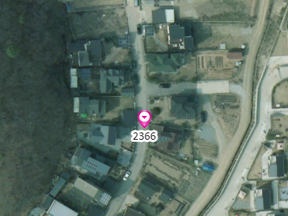


조사연월일 | 조사자 |  |  |  |  | 조사내용
 |  |  |  |  |  | (지적삼각보조점 및 지적도근점표지의 망실 유무, 사고 원인, 경계의 부합 여부 등을 적습니다)
 | 직위 |  |  | 성명
2024년 12월 09일 | 국토정보직 4급 |  |  | 홍길동 |  | 신설
년 월 일
년 월 일
년 월 일
 |  |  |  |  |  |  |  |  |  | 210mm×297mm(보존용지(1종) 70g/㎡)
■ 지적측량 시행규칙 [별지 제35호서식]

 |  | [ ]지적삼각보조점 |  |  |  |  | 성과표
 |  | [■]지적도근점
 |  |  |  |  |  |  |  |  |  | (앞쪽)
[ ]지적삼각보조점 | 번호 | 2367번 | 도선 등급 |  | 등 | 도선명 | 도선 | 표지재질
[■]지적도근점
소재지 | 번지 |  |  |  |  |  | 지적도·임야도의 번호 |  |  | 호

설치 및 재설치 | 좌표(단위: m) |  |  |  |  |  | 경도와 위도
연월일 | X |  |  |  | Y |  | B |  | L
2024년 12월 09일 | 515000.18 |  |  |  | 220828.89
 |  |  |  |  |  |  | 37 11 50.6871 |  | 127 18 28.4777
년 월 일

년 월 일

직각좌표계 원점명 | 세계측지계(중부) |  |  |  |  |  | 표고(단위: m) |  | 150.658

위치의 약도 |  |  |  |  |  | 근경사진

조사연월일 | 조사자 |  |  |  |  | 조사내용
 |  |  |  |  |  | (지적삼각보조점 및 지적도근점표지의 망실 유무, 사고 원인, 경계의 부합 여부 등을 적습니다)
 | 직위 |  |  | 성명
2024년 12월 09일 | 국토정보직 4급 |  |  | 홍길동 |  | 신설
년 월 일
년 월 일
년 월 일
 |  |  |  |  |  |  |  |  |  | 210mm×297mm(보존용지(1종) 70g/㎡)
■ 지적측량 시행규칙 [별지 제35호서식]

 |  | [ ]지적삼각보조점 |  |  |  |  | 성과표
 |  | [■]지적도근점
 |  |  |  |  |  |  |  |  |  | (앞쪽)
[ ]지적삼각보조점 | 번호 | 2368번 | 도선 등급 |  | 등 | 도선명 | 도선 | 표지재질
[■]지적도근점
소재지 | 번지 |  |  |  |  |  | 지적도·임야도의 번호 |  |  | 호

설치 및 재설치 | 좌표(단위: m) |  |  |  |  |  | 경도와 위도
연월일 | X |  |  |  | Y |  | B |  | L
2024년 12월 09일 | 514931.37 |  |  |  | 221147.35
 |  |  |  |  |  |  | 37 11 50.1066 |  | 127 18 28.4305
년 월 일

년 월 일

직각좌표계 원점명 | 세계측지계(중부) |  |  |  |  |  | 표고(단위: m) |  | 150.106

위치의 약도 |  |  |  |  |  | 근경사진

조사연월일 | 조사자 |  |  |  |  | 조사내용
 |  |  |  |  |  | (지적삼각보조점 및 지적도근점표지의 망실 유무, 사고 원인, 경계의 부합 여부 등을 적습니다)
 | 직위 |  |  | 성명
2024년 12월 09일 | 국토정보직 4급 |  |  | 홍길동 |  | 신설
년 월 일
년 월 일
년 월 일
 |  |  |  |  |  |  |  |  |  | 210mm×297mm(보존용지(1종) 70g/㎡)
■ 지적측량 시행규칙 [별지 제35호서식]

 |  | [ ]지적삼각보조점 |  |  |  |  | 성과표
 |  | [■]지적도근점
 |  |  |  |  |  |  |  |  |  | (앞쪽)
[ ]지적삼각보조점 | 번호 | 2369번 | 도선 등급 |  | 등 | 도선명 | 도선 | 표지재질
[■]지적도근점
소재지 | 번지 |  |  |  |  |  | 지적도·임야도의 번호 |  |  | 호

설치 및 재설치 | 좌표(단위: m) |  |  |  |  |  | 경도와 위도
연월일 | X |  |  |  | Y |  | B |  | L
2024년 12월 09일 | 514877.56 |  |  |  | 221148.29
 |  |  |  |  |  |  | 37 11 47.9245 |  | 127 18 28.9397
년 월 일

년 월 일

직각좌표계 원점명 | 세계측지계(중부) |  |  |  |  |  | 표고(단위: m) |  | 148.372

위치의 약도 |  |  |  |  |  | 근경사진

조사연월일 | 조사자 |  |  |  |  | 조사내용
 |  |  |  |  |  | (지적삼각보조점 및 지적도근점표지의 망실 유무, 사고 원인, 경계의 부합 여부 등을 적습니다)
 | 직위 |  |  | 성명
2024년 12월 09일 | 국토정보직 4급 |  |  | 홍길동 |  | 신설
년 월 일
년 월 일
년 월 일
 |  |  |  |  |  |  |  |  |  | 210mm×297mm(보존용지(1종) 70g/㎡)
■ 지적측량 시행규칙 [별지 제35호서식]

 |  | [ ]지적삼각보조점 |  |  |  |  | 성과표
 |  | [■]지적도근점
 |  |  |  |  |  |  |  |  |  | (앞쪽)
[ ]지적삼각보조점 | 번호 | 2370번 | 도선 등급 |  | 등 | 도선명 | 도선 | 표지재질
[■]지적도근점
소재지 | 번지 |  |  |  |  |  | 지적도·임야도의 번호 |  |  | 호

설치 및 재설치 | 좌표(단위: m) |  |  |  |  |  | 경도와 위도
연월일 | X |  |  |  | Y |  | B |  | L
2024년 12월 09일 | 514817.63 |  |  |  | 221266.42
 |  |  |  |  |  |  | 37 11 50.3694 |  | 127 18 30.3364
년 월 일

년 월 일

직각좌표계 원점명 | 세계측지계(중부) |  |  |  |  |  | 표고(단위: m) |  | 151.171

위치의 약도 |  |  |  |  |  | 근경사진

조사연월일 | 조사자 |  |  |  |  | 조사내용
 |  |  |  |  |  | (지적삼각보조점 및 지적도근점표지의 망실 유무, 사고 원인, 경계의 부합 여부 등을 적습니다)
 | 직위 |  |  | 성명
2024년 12월 09일 | 국토정보직 4급 |  |  | 홍길동 |  | 신설
년 월 일
년 월 일
년 월 일
 |  |  |  |  |  |  |  |  |  | 210mm×297mm(보존용지(1종) 70g/㎡)
■ 지적측량 시행규칙 [별지 제35호서식]

 |  | [ ]지적삼각보조점 |  |  |  |  | 성과표
 |  | [■]지적도근점
 |  |  |  |  |  |  |  |  |  | (앞쪽)
[ ]지적삼각보조점 | 번호 | 2371번 | 도선 등급 |  | 등 | 도선명 | 도선 | 표지재질
[■]지적도근점
소재지 | 번지 |  |  |  |  |  | 지적도·임야도의 번호 |  |  | 호

설치 및 재설치 | 좌표(단위: m) |  |  |  |  |  | 경도와 위도
연월일 | X |  |  |  | Y |  | B |  | L
2024년 12월 09일 | 514921.81 |  |  |  | 221541.04
 |  |  |  |  |  |  | 37 11 53.2725 |  | 127 18 30.4635
년 월 일

년 월 일

직각좌표계 원점명 | 세계측지계(중부) |  |  |  |  |  | 표고(단위: m) |  | 155.034

위치의 약도 |  |  |  |  |  | 근경사진

조사연월일 | 조사자 |  |  |  |  | 조사내용
 |  |  |  |  |  | (지적삼각보조점 및 지적도근점표지의 망실 유무, 사고 원인, 경계의 부합 여부 등을 적습니다)
 | 직위 |  |  | 성명
2024년 12월 09일 | 국토정보직 4급 |  |  | 홍길동 |  | 신설
년 월 일
년 월 일
년 월 일
 |  |  |  |  |  |  |  |  |  | 210mm×297mm(보존용지(1종) 70g/㎡)
■ 지적측량 시행규칙 [별지 제35호서식]

 |  | [ ]지적삼각보조점 |  |  |  |  | 성과표
 |  | [■]지적도근점
 |  |  |  |  |  |  |  |  |  | (앞쪽)
[ ]지적삼각보조점 | 번호 | 2372번 | 도선 등급 |  | 등 | 도선명 | 도선 | 표지재질
[■]지적도근점
소재지 | 번지 |  |  |  |  |  | 지적도·임야도의 번호 |  |  | 호

설치 및 재설치 | 좌표(단위: m) |  |  |  |  |  | 경도와 위도
연월일 | X |  |  |  | Y |  | B |  | L
2024년 12월 09일 | 514944.18 |  |  |  | 221390.40
 |  |  |  |  |  |  | 37 11 54.6563 |  | 127 18 30.7031
년 월 일

년 월 일

직각좌표계 원점명 | 세계측지계(중부) |  |  |  |  |  | 표고(단위: m) |  | 157.084

위치의 약도 |  |  |  |  |  | 근경사진

조사연월일 | 조사자 |  |  |  |  | 조사내용
 |  |  |  |  |  | (지적삼각보조점 및 지적도근점표지의 망실 유무, 사고 원인, 경계의 부합 여부 등을 적습니다)
 | 직위 |  |  | 성명
2024년 12월 09일 | 국토정보직 4급 |  |  | 홍길동 |  | 신설
년 월 일
년 월 일
년 월 일
 |  |  |  |  |  |  |  |  |  | 210mm×297mm(보존용지(1종) 70g/㎡)

